Olchamlar
 |  | O'lcham loyihalari

Loyiha_nomi | ывуцва
Sana | 2022.01.27
Menedjer | куепку
Shahta_turi |  | + Beton | Bloklar | Po'lat Konstruksiya
+ MR |  |  | MRL
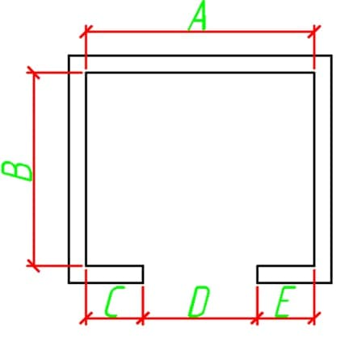 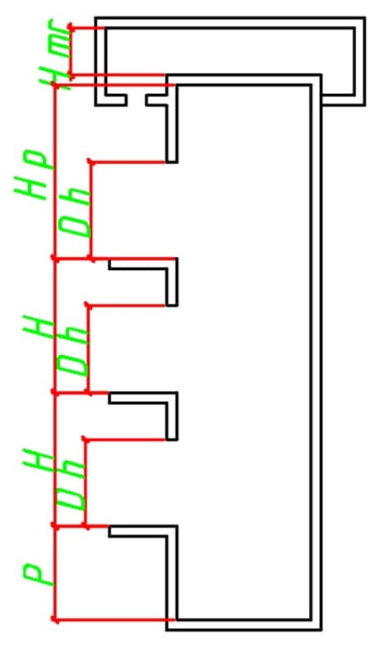 |  |  |  | olcham
 |  |  | A | 54325
 |  |  | B | 52
 |  |  | C | 542
 |  |  | D | 542
 |  |  | E | 52

 |  |  | Nomer | Balandlik(H)
 |  |  | 1 | 542
 |  |  | 2 | 452
 |  |  | 3 | 542
 |  |  | 4 | 542
 |  |  | 5 | 524
 |  |  | 6 | 5742
 |  |  | 7 | 7425
 |  |  | 8 | 7542
 |  |  | 9 | 452
 |  |  | 10 | 452
 |  |  | 11 | 452
 |  |  | 12 | 452
 |  |  | 13 | 452
 |  |  | 14 | 452
 |  |  | 15 | 452

 |  |  | Qavatlar soni | 15
 |  |  | Eshiklar soni | 12
 |  |  | Priyamka balandligi | 1400
 |  |  | Oxirgi etaj balandligi | 5800
 |  |  | Eslatma | кыкыкыкыкыкыкыкыкыкыкыкыкыкыкыкыкыкыкыкыкыкыкыкыкыкыкыкыкыкыкыкыкыкыкыкыкыкыкыкыкыкыкыкыкыкыкыкыкыкыкыкыкыкыкыкыкыкыкыкыкыкыкыкыкыкыкыкыкыкыкыкыкыкыкыкыкыкыкыкыкыкыкыкыкыкыкыкыкыкыкыкыкыкыкыкыкыкыкыкыкыкыкыкыкыкыкыкыкыкыкыкыкы

